상품제안서
밸류엠 PD20W 2WAY 케이블 일체형미니보조배터리5000mAh D2 | 상품코드: F29399

 |  |  |  |  |  |  | 02-412-0044 | www.easy1.co.kr
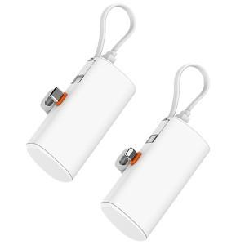

【상세/제작정보】 | ＊메인C타입,8핀 택 1 ＊C타입,8핀공급가 상이합니다. ＊메인C타입선택시 (Cto8케이블포함) ＊메인8핀선택시 (CtoC케이블포함)

【인쇄/포장옵션】 | 레이저 / 시판박스

【공급단가】 | 수량 | 100~ | 300~ | 500~ | 1,000~ | 3,000~
*VAT별도 | 고속메인C타입 | 8,250원 | 8,110원 | 7,920원 | 7,720원 | 7,590원
 | 고속메인8핀 | 8,750원 | 8,610원 | 8,400원 | 8,190원 | 8,050원

【상품 URL】 | https://dev.easy1.co.kr:443/src/goods_detail.php?gdno=29399

